Datei
Neuregelung der Umsatzbesteuerung
von kirchlichen Körperschaften
des öffentlichen Rechts

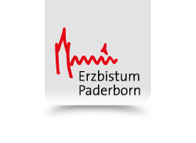

Datenerfassung
für die steuerliche Bestandsaufnahme
in der Kirchengemeinde

Stand: 03.02.2020
(Blatt 5: Anpassung Kleinunternehmergrenze auf 22.000 €, Blatt 5: Korrektur Steuersatz unter A 30 l); Blatt 6: Korrektur Blatt 6: B 11 c - Verweis auf A 30 e Blatt 7: Streichung Anmerkung "vorl. Klassifizierung")

Hinweis:
Die jeweils aktuelle Fassung der Unterlagen zur Datenerfassung steht als Download über das Online-Angebot des Erzbistums Paderborn „Verwaltungshandbuch für das Erzbistum Paderborn“ (www.verwaltung-erzbistum-paderborn.de) zur Verfügung. Aufgrund der im Einzelfall noch ausstehenden Anwendungsfragen zur neuen Rechtslage sind Fortentwicklungen oder auch Änderungen z. B. zur Klassifizierung neuralgischer Einnahmen und Tätigkeiten nicht ausgeschlossen.
Die Online-Fassung der Unterlagen im Excel-Format ermöglicht es, die Datenerfassung direkt am PC vorzunehmen.

